KOR
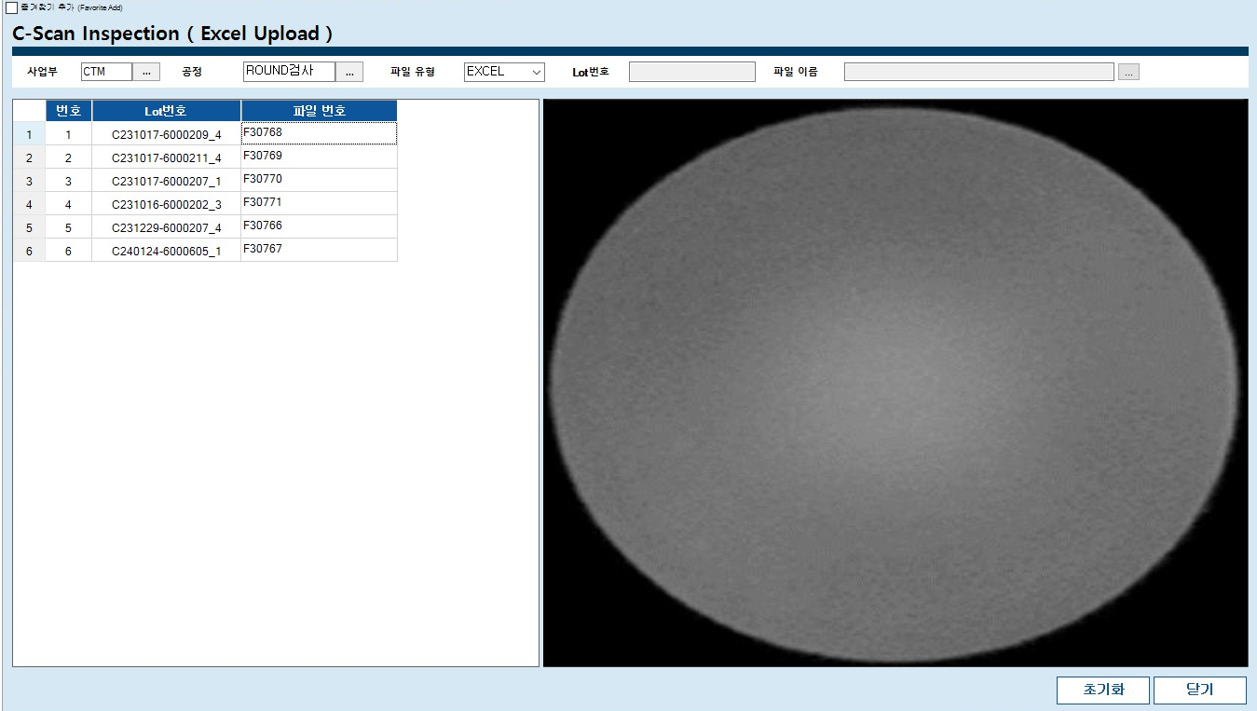
1.이미지 엑셀에 저장

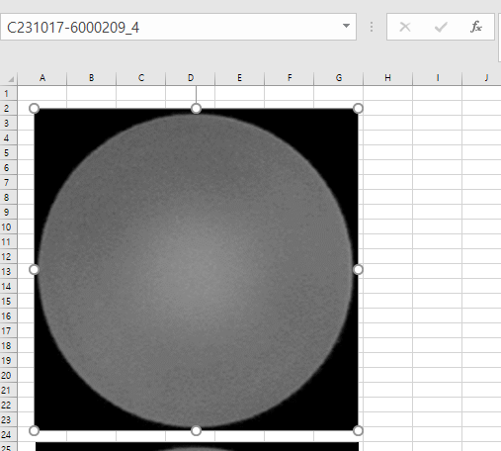

1. 이미지 선택
2. "이름 상자" 에 "LOT 번호 " 입력후 "엔터"

이미지 엑셀에 저장 방법
1.저장할 이미지들을 엑셀에 붙여넣는다.
- 이미지를 축소하여 저장할경우 그만큼 이미지해상도가 낮아지기 떄문에 이밎가 꺠져보일수 있습니다.(주의필요)
- 엑셀파일에 C-SCAN 이미지외에 다른 이미지는 존재하면 안됩니다.
- 이미지 정열이나 위치를 맞출필요는 없습니다. (엑셀에서 이미지파일이 존재하기만 하면됨.)
2.붙여넣은 이미지들을 각각 선택해서 상단의 "이름상자" 에 각각 이미지들의 LOT번호를 입력한다(입력후 엔터 필수)
3.엑셀 저장

2.엑셀 MES에 저장

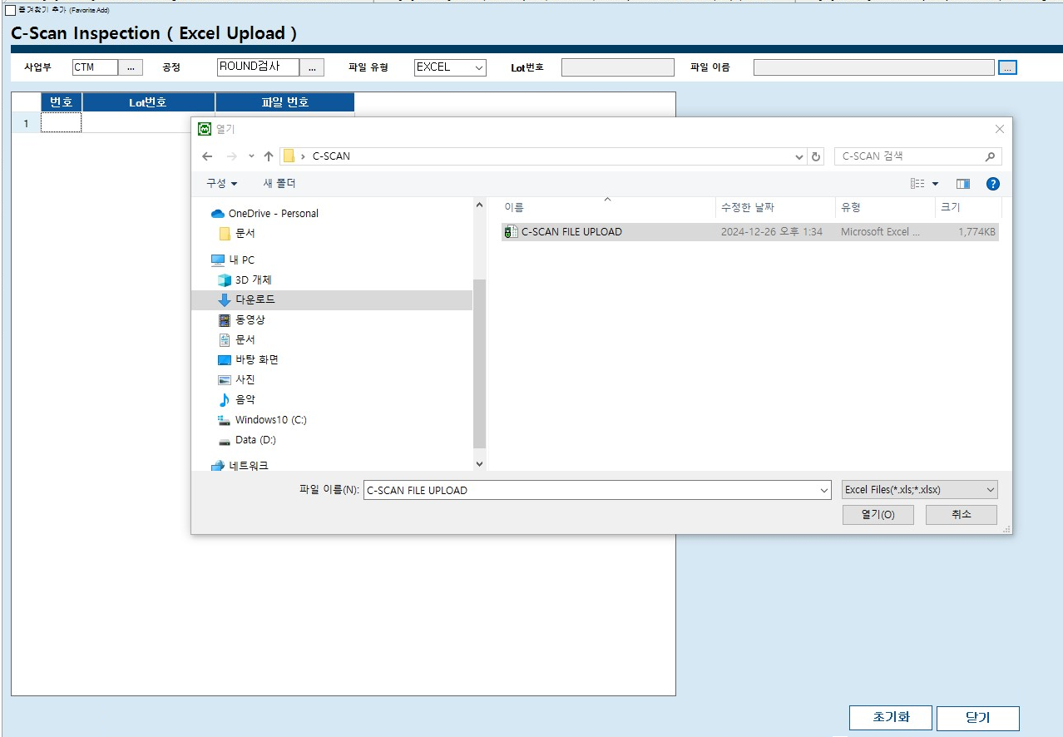
2. 이미지 저장된 엑셀을 MES에 저장하는 방법
1.MES의 C-Can 이미지 저장화면에서 파일저장버튼을 누르고 엑셀파일을 선택한다.
2.저장완료된 LOT들의 리스트와 이미지를 확인한다.
3.저장된 이미지는 검사등록화면의 ROUND공정에서 확인 가능.

3.저장된 이미지 확인

ENG
1.Image → Save in Excel

1. Image Select
2. "Name Box " is "LOT Number " Input and "Enter"

1. How to Save Images in Excel
Paste the images into an Excel file.
If you shrink the images, their resolution will decrease, which may cause them to appear blurry. (Be careful!)
Only C-SCAN images should be in the Excel file—no other images are allowed.
You don’t need to align or adjust the images. (As long as the images are in the Excel file, it's fine.)
Select each image and enter its LOT number in the Name Box at the top. (Press Enter after typing.)
Save the Excel file.

2.Excel → Upload to System (MES)

2. How to Upload the Excel File to MES
In the C-SCAN Image Upload screen of MES, click the Upload File button and select the Excel file.
Check the list of saved LOT numbers and images.
The uploaded images can be viewed in the ROUND process on the inspection registration screen.

3.Check Saved Images

VAT
1. Hình ảnh → Lưu vào Excel

1. Chọn hình ảnhNhập "Số LOT" vào 2."Hộp tên", sau 2. đó nhấn "Enter"

1. Cách lưu hình ảnh vào Excel
Dán hình ảnh vào tệp Excel.
Nếu thu nhỏ hình ảnh, độ phân giải sẽ giảm, có thể làm hình bị mờ. (Hãy cẩn thận!)
Chỉ được phép có hình ảnh C-SCAN trong tệp Excel, không được có hình ảnh khác.
Không cần căn chỉnh hoặc sắp xếp hình ảnh. (Chỉ cần hình có trong tệp Excel là được.)
Chọn từng hình ảnh và nhập số LOT vào hộp tên (Name Box) phía trên. (Nhấn Enter sau khi nhập.)
Lưu tệp Excel.

2. Excel → Tải lên hệ thống (MES)

2. Cách tải tệp Excel lên MES
Trong màn hình lưu hình ảnh C-SCAN của MES, nhấn nút Tải tệp và chọn tệp Excel.
Kiểm tra danh sách số LOT và hình ảnh đã lưu.
Hình ảnh đã lưu có thể xem trong quy trình ROUND trên màn hình đăng ký kiểm tra.

3. Kiểm tra hình ảnh đã lưu

